7月
  地域活動支援センター ネバーランド青葉 活動予定表 ２０２６年
活動時間 午前９：３０ ～ 午後４：００
 | 月 |  | 火 |  | 水 |  |  |  | 木 |  | 金 |  | 土 | 日 | ★スポーツや散策などの外活動は、天候や都合により変更することがあります。直接行かれる方はネバーランド青葉あるいはネバーランド青葉の携帯電話にお問い合わせ下さい。 ★外活動のプログラムは、参加人数３名以上で開催いたします。 ★クッキングの昼食代は400円です。遅くなる方は10:00までにご連絡ください。10:00以降はご自分で用意してください。 お菓子作りの申込みも当日10：00までにご連絡ください。 ●毎週木曜日の『センター長のカレーの日』は200円です。申込みは当日10：00までとなります。 〈活動予定表のマークについて〉 ＝メール便（工賃作業） ＝参加費が別途必要です。 （※詳細はスタッフまでどうぞ）
 |  |  |  |  | 1 |  |  |  | 2 |  | 3 |  | 4 | 5
〒
〒
〒
〒
〒
〒
〒
〒
〒
〒
〒
〒
〒
〒
〒
AM | 🍨６月におこなった「自由律俳句」では、俳句の基本である「五・七・五」の形に捉われず、自由な表現を楽しみました。好評でしたので、７月２日（木）に開催します！ 🍨今年度の旅行は１１月を予定しています。７月16日のミーティングでは、行きたいところ、やりたいことなど、皆さんのご意見をお聞かせください。 |  |  |  |  |  |  |  | ＜実習生＞ |  |  |  | 
〒
 |  |  |  |  | ミステリー |  | フリー |  | 自由律俳句 | フリー | 散 歩 | フリー
〒
〒
〒
〒
〒
〒
〒
〒
〒
〒
〒
〒
〒
〒
〒
PM |  |  |  |  | かき氷を 食べよう |  | フリー |  | ８月の活動予定決め |  | 自主製品作り | フリー

〒
〒
〒
〒
〒
〒
〒
〒
〒
〒
 | 6 |  | 7 |  | 8 |  |  |  | 9 |  | 10 |  | 11 | 12
AM | ＜実習生＞ |  | ＜実習生＞ |  |  |  |  |  | ＜実習生＞
 | 自主製品 づくり | フリー | 旬もの クッキング (そうめんと美味しいもの) | フリー | ミステリー |  | フリー |  | UNOを やろう | フリー | DVD鑑賞 | フリー
〒
〒
〒
〒
〒
〒
〒
〒
〒
〒
〒
〒
〒
〒
〒
〒
〒
〒
〒
〒
〒
PM | ホットサンド と コーヒータイム | フリー | トランプを やろう | フリー | ミーティング |  |  |  | 実習生と 話そう | フリー | 自主製品作り | フリー

〒
〒
〒
〒
〒
 | みみづく |  |  |  |  |  |  |  |  |  | みみづく
 | 13 |  | 14 |  | 15 |  |  |  | 16 |  | 17 |  | 18 | 19
AM |  |  | ＜実習生＞ |  |  |  |  |  | ＜実習生＞ |  | ＜ 見学 実習 ＞
 | ストレッチ ヨガ | フリー | 私の お悩み相談 | フリー | 自主製品 づくり |  | フリー |  | フリートーク | フリー | ホットサンドとティータイム | フリー
〒
〒
〒
〒
〒
〒
〒
PM | 自主製品 づくり | フリー | 実習生と 話そう | フリー | かき氷を 食べよう |  | フリー |  | 旅行の ミーティング | フリー | 実習生と 話そう | フリー
 |  |  |  |  |  |  |  |  |  |  |  |  |  |  | 連絡先 地域活動支援センター ネバーランド青葉 〒227-0064 青葉区田奈町43-5 第2新幸レジデンス田奈2F TEL/FAX 045-985-0874 携帯TEL 090-6658-4543 E-MAIL neverland-aoba@s04.itscom.net
 |  |  |  |  |  |  |  |  |  |  | みみづく
 | 20 |  | 21 |  | 22 |  |  |  | 23 |  | 24 |  | 25 | 26
〒
〒
〒
〒
AM |  |  |  |  |  |  |  |  |  |  |  |  | 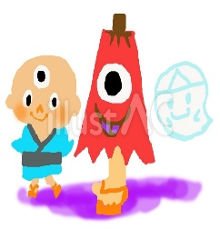
映 画
散 策
※お知らせは後日
〒
〒
 | 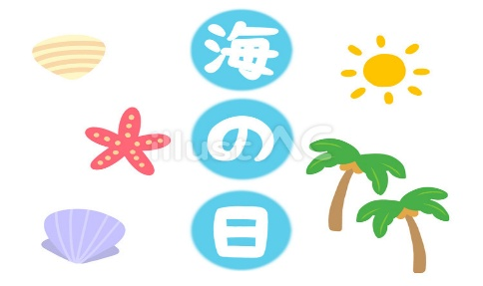 海の日 |  | クッキング (チンジャオロース) | フリー |  | DVD鑑賞 |  | フリー | 散 歩 | フリー | 自主製品 づくり | フリー
〒
〒
〒
〒
〒
〒
〒
〒
〒
〒
〒
〒
〒
〒
〒
〒
〒
〒
〒
〒
〒
〒
〒
〒
〒
〒
〒
〒
〒
〒
〒
〒
〒
〒
PM |  |  | 自主製品作り | フリー |  | 麻雀 |  | フリー | スタッフと 話そう | フリー | 音楽鑑賞 | フリー
 |  |  |  |  |  |  |  |  |  |  |  |  |  |  | ≪会議・その他≫ ◇ 2日（木）プログラム終了後 みみづく従業員ミーティング
 |  |  |  |  |  |  |  |  |  |  | みみづく
 | 27 |  | 28 |  | 29 |  |  |  | 30 |  | 31
〒
〒
７月の工賃支払は１０日（金）
お昼のミーティング後となります。
AM |  |  |  |  |  |  |  |  |  |  |  |  | 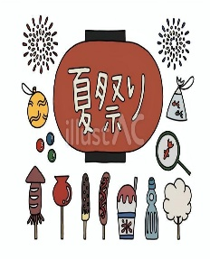
〒
〒
 | 自主製品 づくり | フリー | 英会話 | フリー | 夏季休暇 |  |  |  | 私の お悩み相談 | フリー | ミステリー | フリー
〒
〒
〒
〒
PM | アロマヨガ | フリー | 私の一冊 | フリー |  |  |  |  | 趣味について 話そう | フリー | 羊毛フェルトの基礎講座 | フリー

